상품제안서
120 솔리드극세사쿠션담요 | 상품코드: F28785

 |  |  |  |  |  |  | 02-412-0044 | www.easy1.co.kr
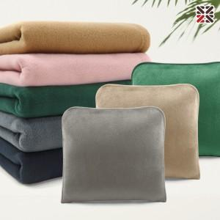

【상세/제작정보】 | ●커버실크인쇄 1도-100개이상 무료, 100개 미만 별도문의 ●담요,커버자수-별도문의 ●담요실크인쇄 1도-별도문의

【인쇄/포장옵션】 | 실크 / OPP(비닐)

【공급단가】 | 수량 | 100~ | 300~ | 500~ | 1,000~ | 3,000~
*VAT별도 | 단가 | 6,360원 | 6,250원 | 6,090원 | 5,980원 | 5,830원

【상품 URL】 | https://easy1.co.kr:443/src/goods_detail.php?gdno=28785

